基本配置
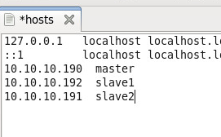
在Centos6.6下安装hadoop |  | 二、创建hadoop用户
一、配置网络 |  | 1、创建hadoop
IP | 主机名 | useradd hadoop
10.10.10.190 | master | 2、设置密码
10.10.10.192 | slave1 | passwd hadoop
10.10.10.191 | slave2 | 3、为hadoop用户增加管理员权限
1、修改计算机名 |  | visudo
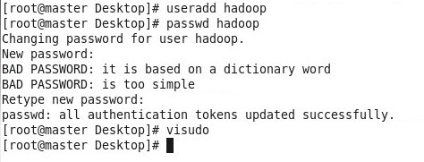

2、开启网卡
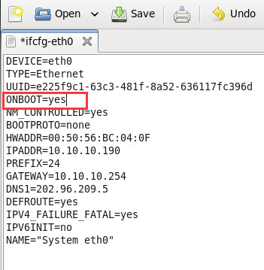

3、配置hosts文件

ssh配置
一、SSH配置(只需要在master机子上执行)
1、master的hadoop用户登录 | 注：cd ~
ssh-keygen -t rsa
过程中，回车3次，提示以下内容表示成功
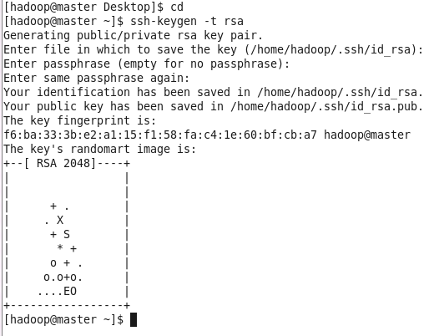

2、查看公钥文件是否生成：/home/hadoop/.ssh

3、执行命令将密钥文件共享给其他机器

ssh-copy-id -i /home/hadoop/.ssh/id_rsa.pub hadoop@10.10.10.191
ssh-copy-id -i /home/hadoop/.ssh/id_rsa.pub hadoop@10.10.10.192

第一次执行需要输入hadoop的密码。
输出一下内容表示执行成功。
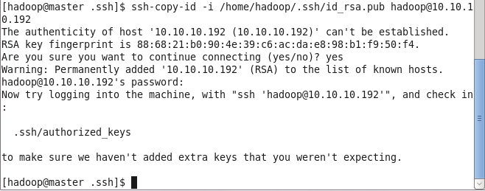

4、执行命令测试是否建立互信成功
ssh 10.10.10.191
ssh 10.10.10.192

登录后输入任意命令确认是否登录成功。

jdk hadoop 环境变量
注：这些命令都是在root权限下 |  |  | 二、安装hadoop | （三台机子都要）
一、安装jdk | (三台机子都要安装和配置) |  | 1、上传hadoop
1、上传jdk |  |  | 2、hadoop解压后路径usr/hadoop
2、jdk解压后路径 /usr/lib/jvm/java-1.9.0 |  | 注：检查jvm中是否已有jdk,如果有就删除 | 3、将hadoop文件夹的归属用户和组修改到hadoop用户下。
 |  |  | chown -R /usr/hadoop:hadoop hadoop
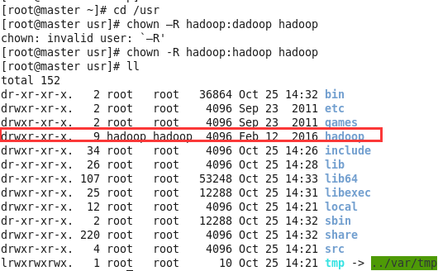
3、配置jdk环境变量

gedit /etc/profile
export JAVA_HOME=/usr/lib/jvm/java-1.8.0 export JRE_HOME=$JAVA_HOME/jre export CLASSPATH=./:$JAVA_HOME/lib:$JAVA_HOME/jre/lib export PATH=$PATH:$JAVA_HOME/bin

source /etc/profile #使生效

4、检查是否配置成功
java -version

 |  |  | 4、配置环境变量
注：jdk在root权限下 |  |  | gedit /etc/profile
 |  |  | # set hadoop environment export HADOOP_HOME=/usr/hadoop export PATH=$PATH:$HADOOP_HOME/bin

 |  |  | source /etc/profile

 |  |  | 5、检查是否配置成功
 |  |  | hadoop version

配置hadoop文件
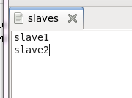
一、配置hadoop（以master为例） |  | 4、mapred-site.xml |  | 6、slaves文件
1、配置hadoop-env.sh 以及yarn-env.sh |  | <configuration> <property> <name>mapreduce.framework.name</name> <value>yarn</value> </property> <property> <name>mapreduce.jobhistory.address</name> <value>10.10.10.190:10020</value> </property> <property> <name>mapreduce.jobhistory.webapp.address</name> <value>10.10.10.190:19888</value> </property> </configuration> |  | 写入你的slave节点
在这两个文件下配置jdk的真实路径
export JAVA_HOME=/usr/lib/jvm/java-1.8.0
2、core-site.xml
<configuration> <property> <name>fs.default.name</name> <value>hdfs://10.10.10.190:9000</value> <final>true</final> </property> <property> <name>hadoop.tmp.dir</name> <value>/usr/hadoop/tmp</value> </property> <property> <name>ds.default.name</name> <value>hdfs://10.10.10.190:54310</value> <final>true</final> </property> </configuration>

 | 注：10.10.10.190为master |  |  | 6、masters文件 | 注：masters文件是master特有的，其他slave文件不需要配置
 | 节点，也可以用master节点的 |  |  | /usr/hadoop/etc/hadoop中是没有这个文件的，要创建masters
 | 主机名代替。

 |  |  |  | 注：其他两个节点也这样配置

 |  | 注：/usr/hadoop/etc/hadoop中是没有这个文件的，需要拷贝复制mapred-site.xml.template文件 |  |  | 7、在每个节点的root权限下关闭防火墙

 |  | 5、yarn-site.xml
 |  |  | <configuration> <!-- Site specific YARN configuration properties --> <property> <name>yarn.nodemanager.aux-services</name> <value>mapreduce_shuffle</value> </property> <property> <name>yarn.nodemanager.aux-services.mapreduce.shuffle.class</name> <value>org.apache.hadoop.mapred.ShuffleHandler</value> </property> <property> <name>yarn.resourcemanager.hostname</name> <value>10.10.10.190</value> </property> <property> <name>yarn.resourcemanager.address</name> <value>10.10.10.190:8032</value> </property> <property> <name>yarn.resourcemanager.scheduler.address</name> <value>10.10.10.190:8030</value> </property> <property> <name>yarn.resourcemanager.resource-tracker.address</name> <value>10.10.10.190:8031</value> </property> <property> <name>yarn.resourcemanager.admin.address</name> <value>10.10.10.190:8033</value> </property> <property> <name>yarn.resourcemanager.webapp.address</name> <value>10.10.10.190:8088</value> </property> </configuration>

注：在/usr/hadoop下创建tmp文件夹

3、hdfs-site.xml
<property> <name>dfs.namenode.name.dir</name> <value>file:/usr/hadoop/dfs/name</value> <final>true</final> </property> <property> <name>dfs.datanode.data.dir</name> <value>file:/usr/hadoop/dfs/data</value> <final>true</final> </property> <property> <name>dfs.replication</name> <value>2</value> </property>

 | 注：slaves文件中的数量必须大于hdfs-site.xml文件中的“dfs.replication”配置，否则namenode无法启动。

注：在/usr/hadoop下创建dfs文件夹，在dfs文件夹中创建name和data文件夹

启动和验证
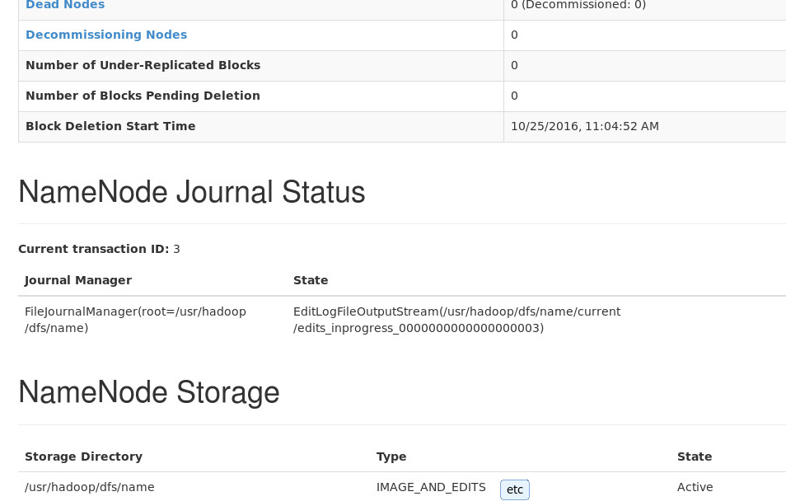
一、启动和验证 | （都是在hadoop用户下执行） | 2、启动集群
1、初始化Namenode |  | cd /usr/hadoop
在Master上用hadoop用户，执行以下命令初始化Namenode。 |  | ./sbin/start-all.sh
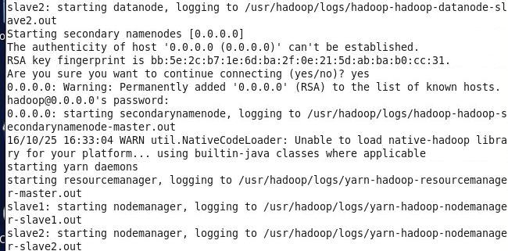
cd /usr
hadoop namenode -format
注：第2次以后初始化，过程中会提示是否删除已初始化内容，输入Y即可。
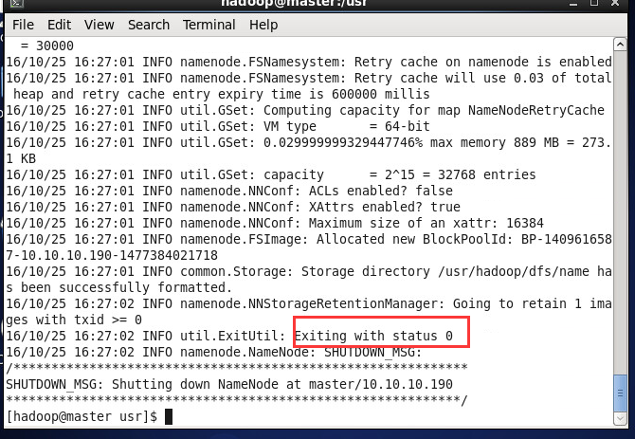

 |  | 3、Master验证Namenode启动
 |  | jps
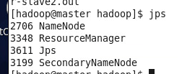

 |  |  | 注：master节点中出现这四个表示成功，如果没有或缺少请查看日志排错。

 |  | 4、Slave验证Datanode启动
 |  | jsp
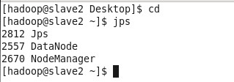
注：出现红框内字样表示初始化成功。 |  |  |  | 注：各个slave节点中出现这三个表示成功，如果没有或缺少请查看日志排错。

 |  | 5、验证
 |  | 在master节点中输入网址
 |  | http://master:50070/
 |  | http://master:8088/

